영수증 모음
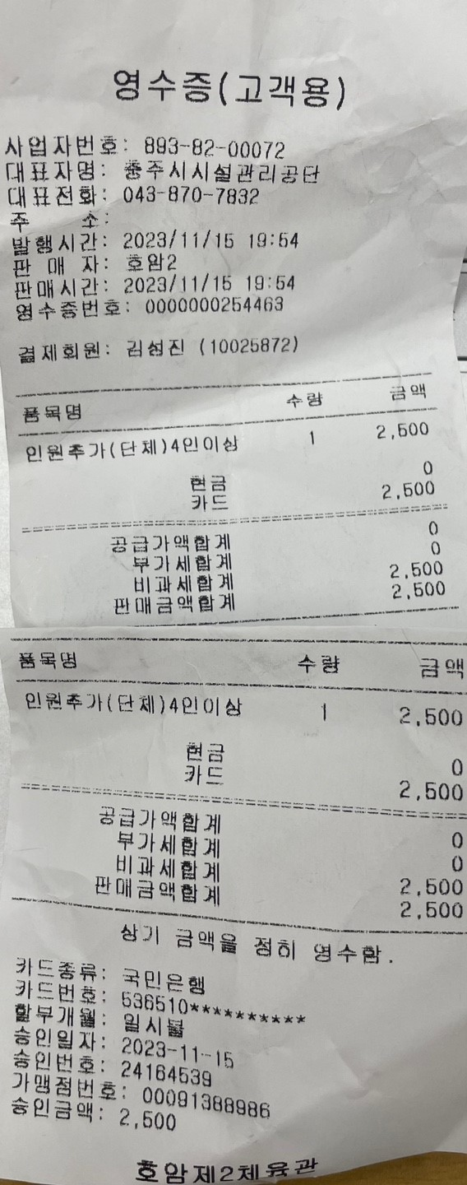
영수증 모음
9월 5일 화요일 활동비 | 1차 개총 | 2차 개총
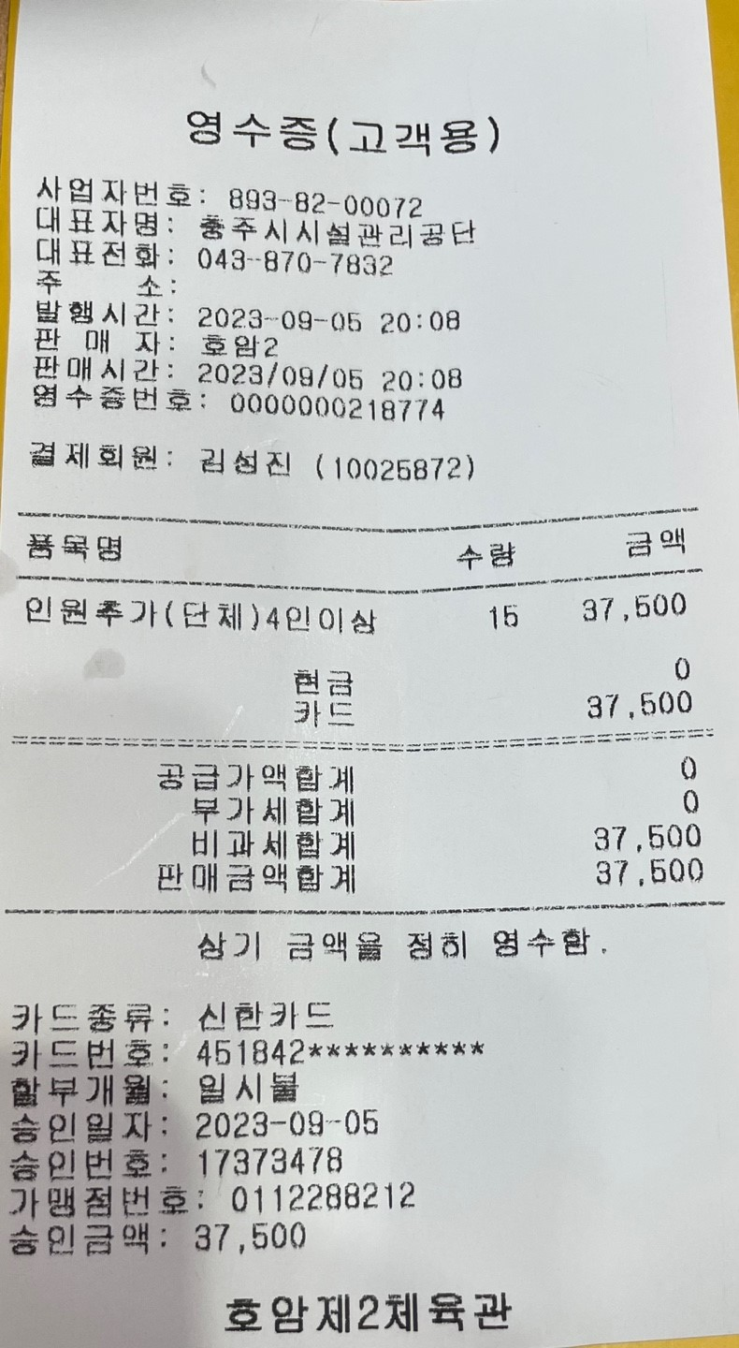
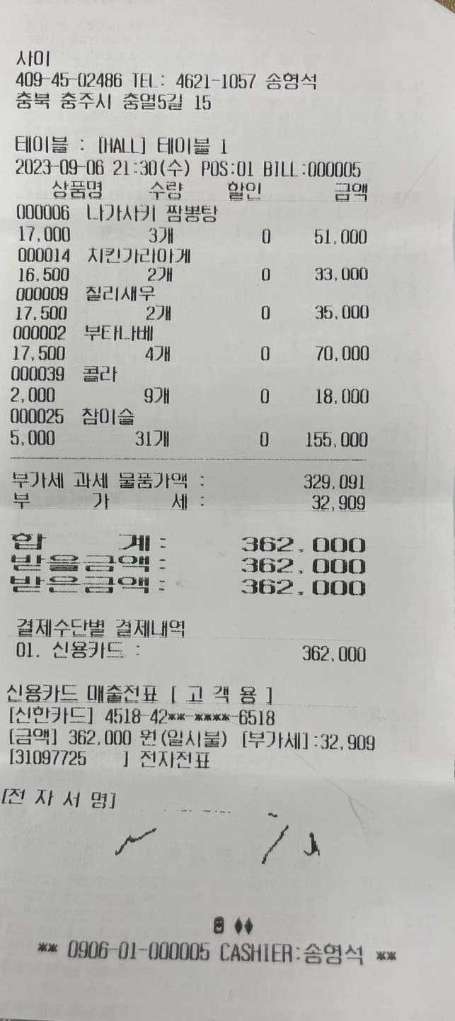
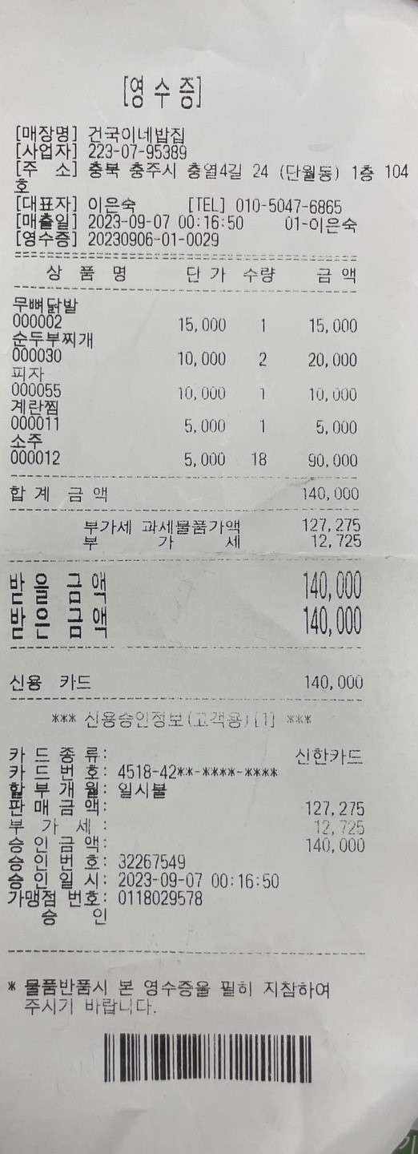

9월 12일 화요일 활동비 | 9월 13일 수요일 활동비 | 9월 19일 화요일 활동비
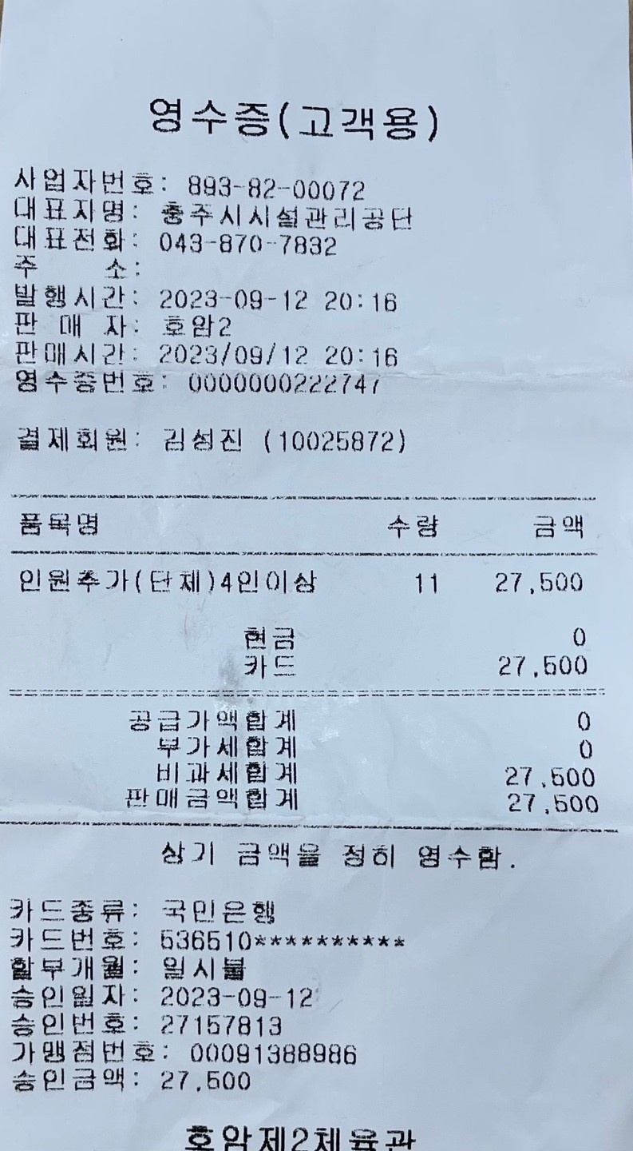
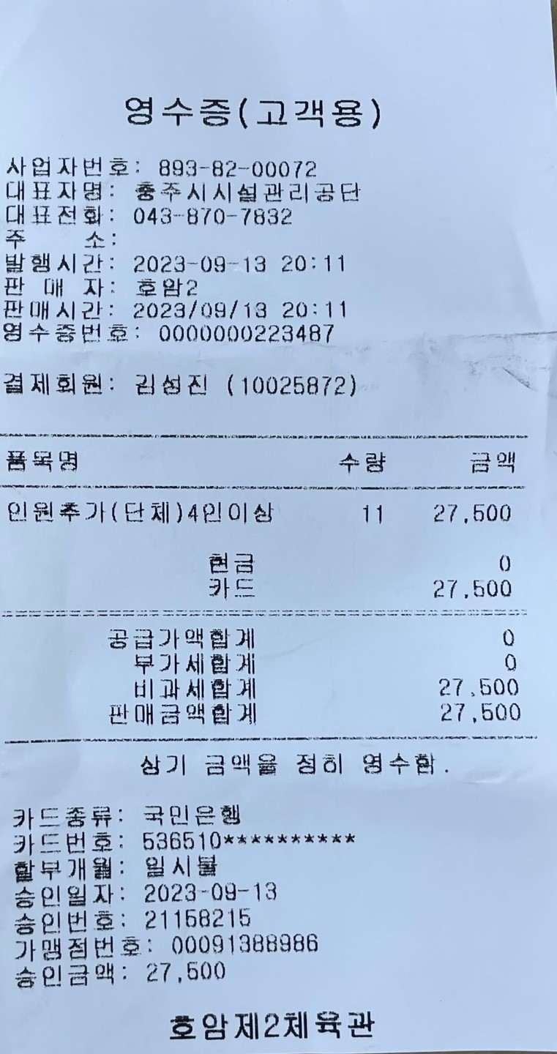
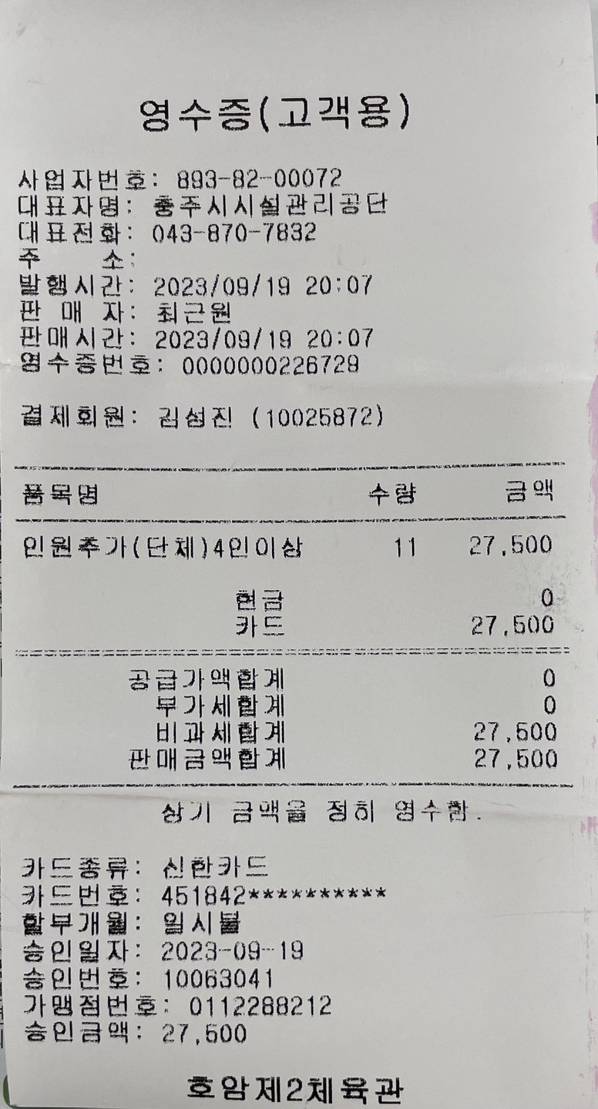

9월 20일 수요일 활동비 | 9월 26일 화요일 활동비 | 10월 24일 화요일 활동비
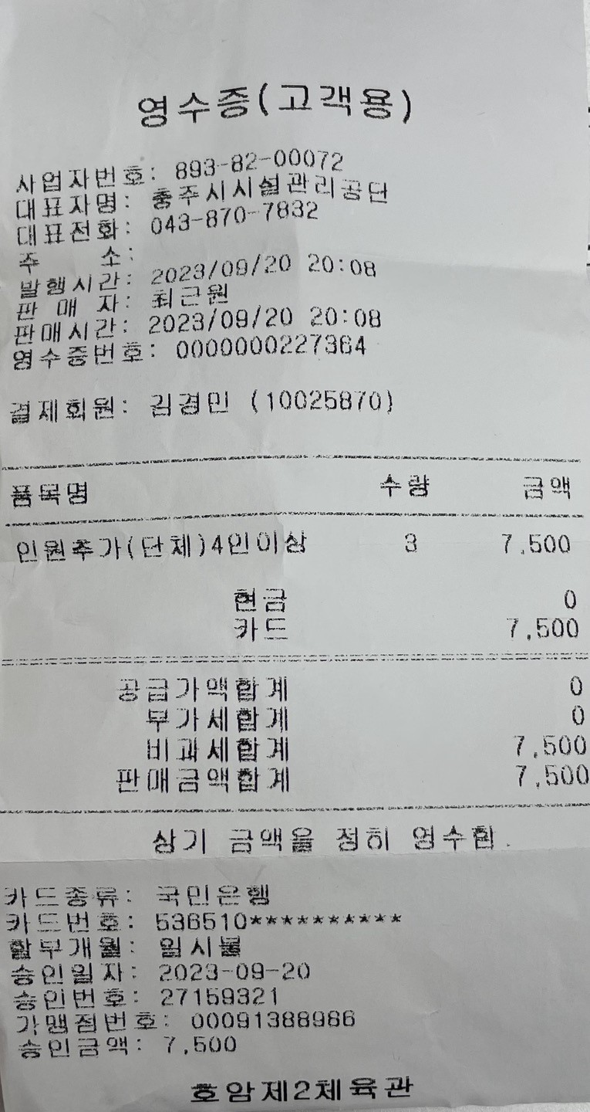
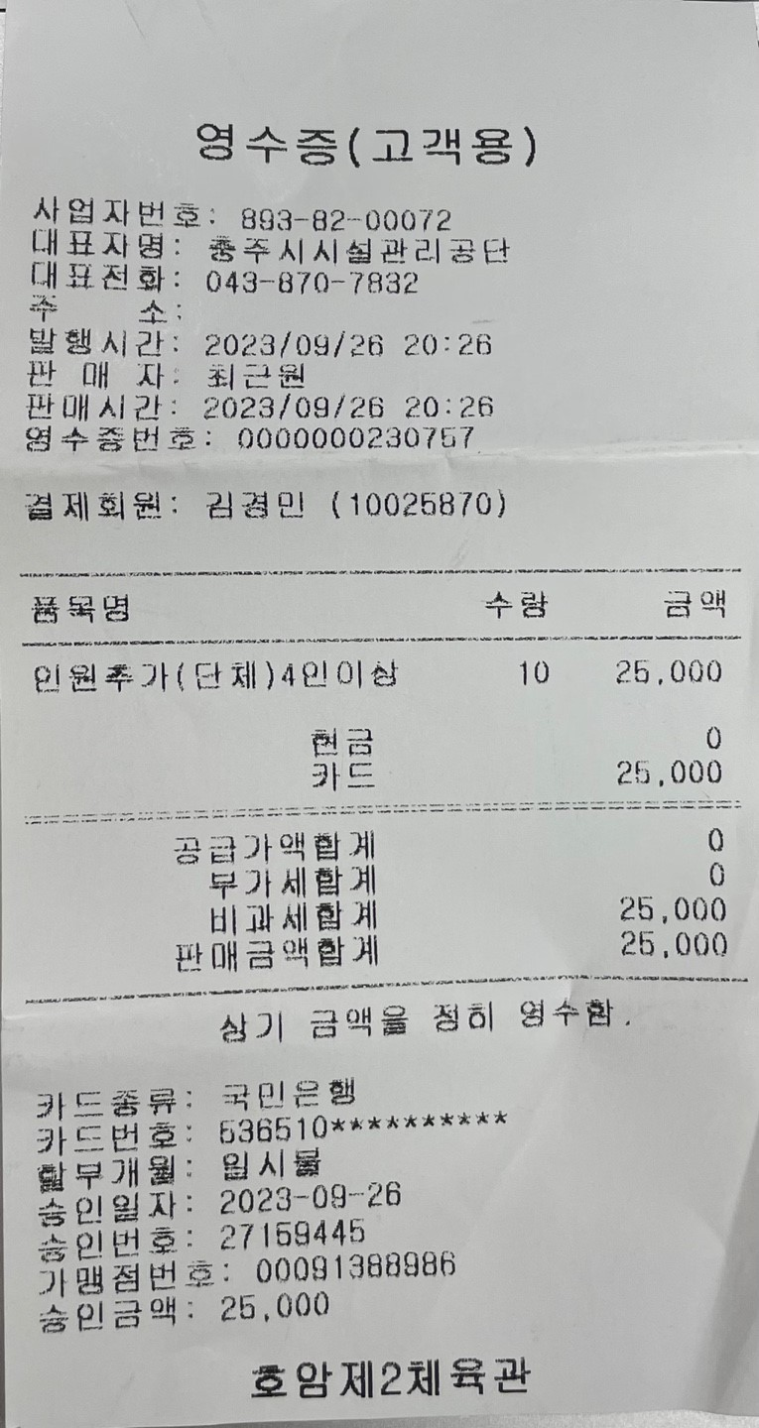

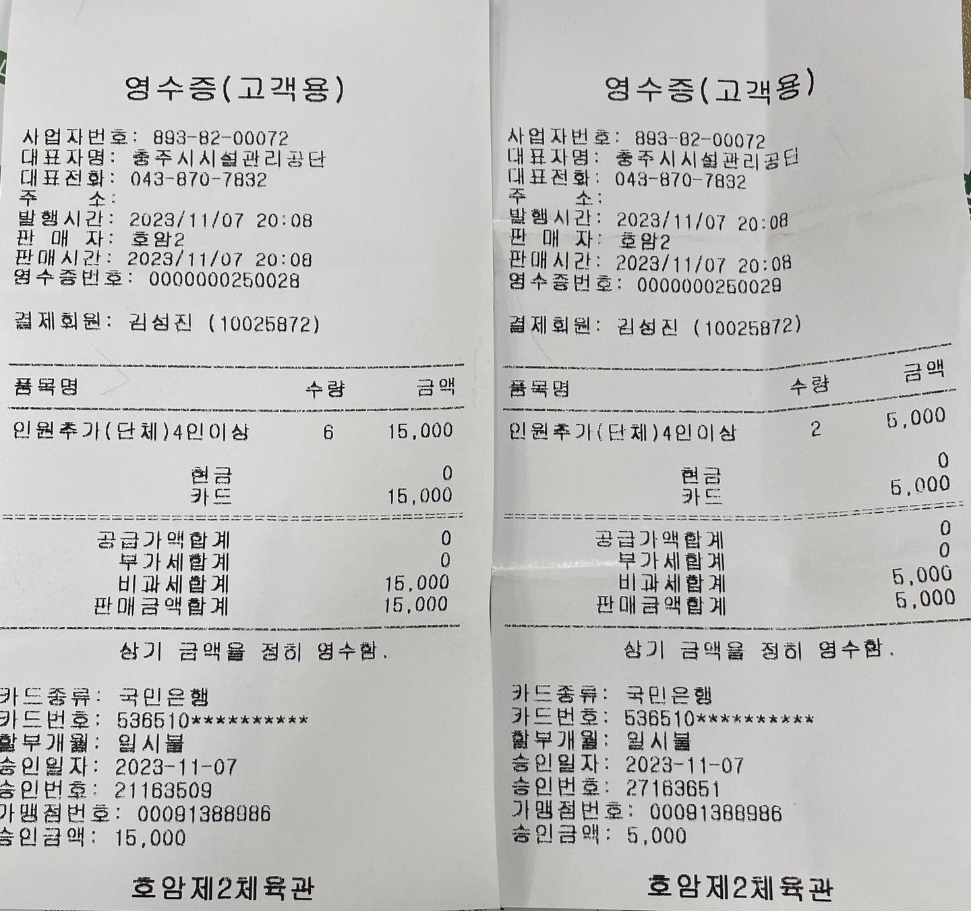
10월 25일 수요일 활동비 | 11월 7일 화요일 활동비 | 11월 8일 화요일 활동비
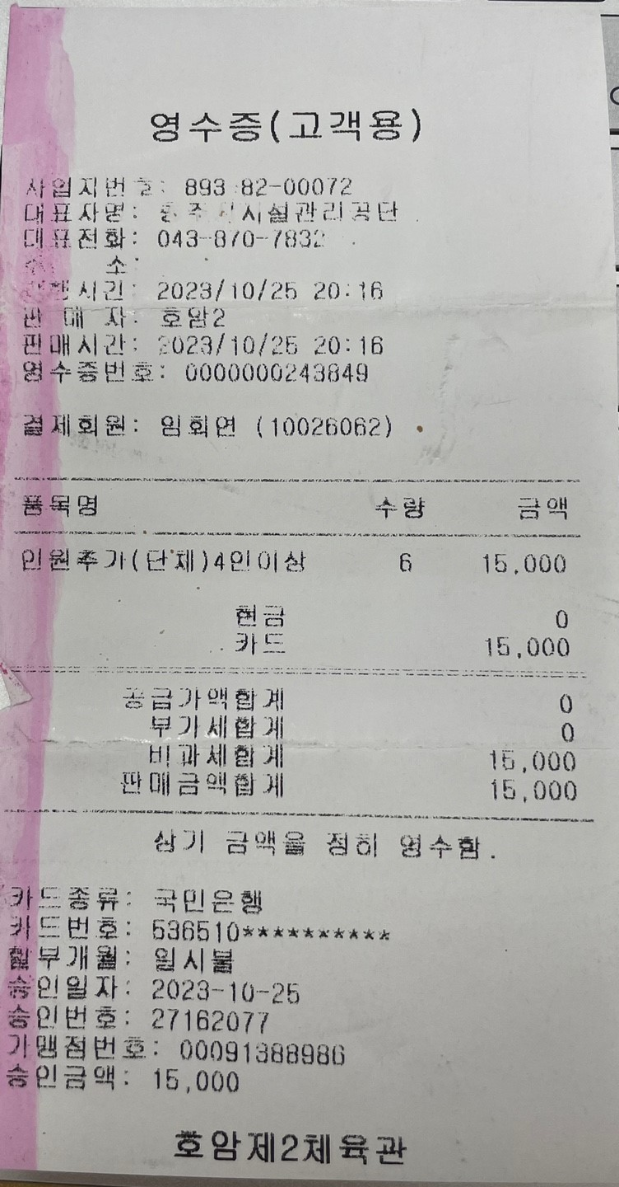

11월 14일 화요일 활동비 | 11월 15일 수요일 활동비 | 11월 21일 화요일 활동비

